关系图
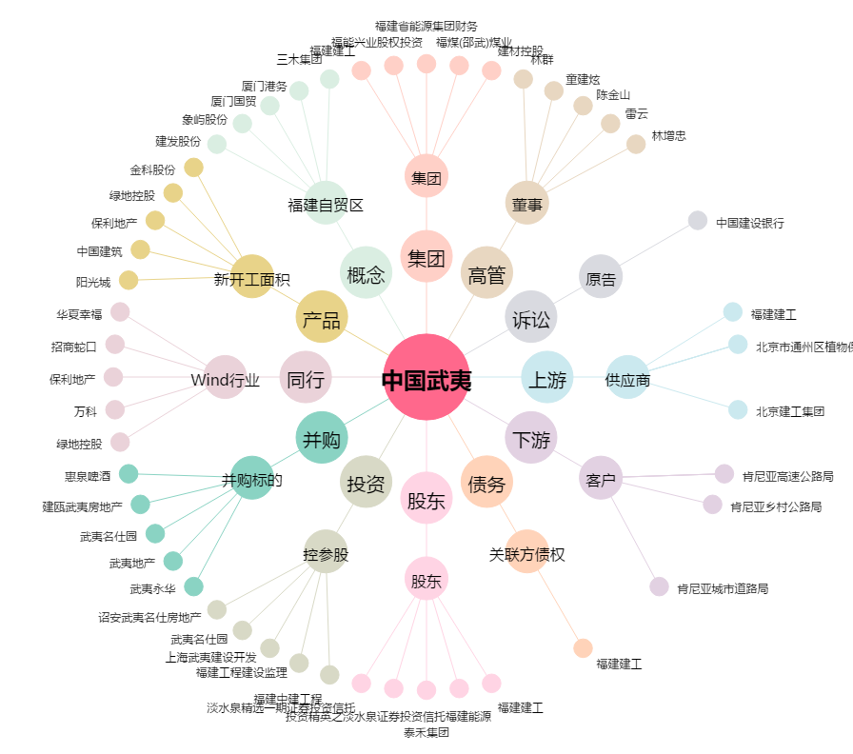
中国武夷[000797.SZ] - 关系概览图

